排队机设备
智能排队取号系统设备报价表
供应商（盖章）：
填报时间：
产品名称 | 生产厂家 | 产品型号 | 产品图片（示例） | 规格参数 | 数量 | 一次报价 | 二次报价 | 备注
取号机主机
19寸立式取号机 |  |  | 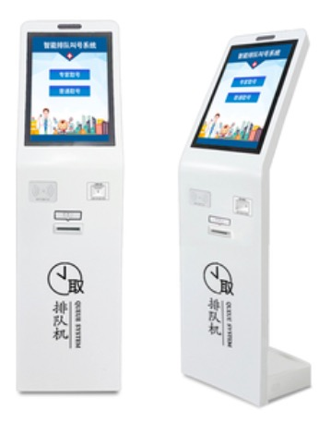 | 液晶显示：19寸A规液晶显示屏，分辨率1024*1280，比例3：4，竖屏 触 摸 屏：19寸多点电容触摸，高透光，高精准 主机配置：I3处理器/4G内存/128G固态/WIFI 打印机头：专用80mm热敏打印机，噪音低，打印速度快，自动切纸。 语音系统：内置音箱和功放，也可以外接音箱 产品尺寸：1500L×400W×450H（mm） 通讯能力：2000平方以内 通讯方式：433全无线收发通讯，内置双天线 供电方式：220V独立供电 可 扩 展：身份证模块、二维码模块、内置摄像头 | 1
排队机配件
无线通讯模块 |  |  | 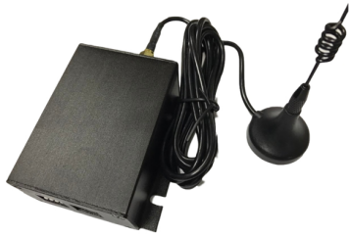 | 1、 ISM频段无线通信，USB通信接口虚拟串口通信，支持XP和Windows 7 2、通信频率430-500Mhz，发送功率10dBm，频率误差<10ppm，年老化率<5ppm室外空旷地视距通信距离200米，室内通信距离根据现场环境的不同，距离50米到150米不等。 3、通信控制器供电采用+5V(±10%)低压供电，通过电脑的USB口供电供电，电流<400mA，节省一个外部电源 4、USB端口到无线端口的数据是透明传输，也就是所发即所收，用户不需要关心无线 底层的数据传输纠错处理，方便用户使用自己的通信协议和组网 5、漂亮的铝合金外壳，除了散热效果好，还具有屏蔽射频干扰的作用 6、LED指示灯，指示灯在没有通信的时候0.5S闪烁一次，而有数据通信的时候快速闪烁，闪烁频率50mS，用户可以通过指示灯可以判断无线通信控制器是否工作和通信。 7、通过外置的拨码开关设置无线频道和测试模式，方便用户使用 | 1
排队机配件
无线呼叫器 |  |  |  | 21 按键无线呼叫器、内置无线接收模块 显 示 器：6 位 LCD 液晶显示 部件尺寸：120mm×76mm×38mm 支持顺呼，回呼，暂停，欢迎，评价，大堂经理 字符尺寸：13.2mm×5.0mm 排队序号显示：4 位 排队序号显示：4 位 等候人数显示：2 位 部件地址：软件地址 音频接口支持连接评价器。工作电压:DC12V1A 温度：-15 度------+55 度 湿度：40%-----80% | 5
窗口显示屏
LED窗口屏 |  |  |  | F3.75LED点阵模块、单红色、16点阵、解像度128点×16点、8位汉字显示，黑色铝合金边框（内置无线接收模块）尺寸：长780*145*35(mm) | 5
软件系统
标准版排队软件 |  |  | 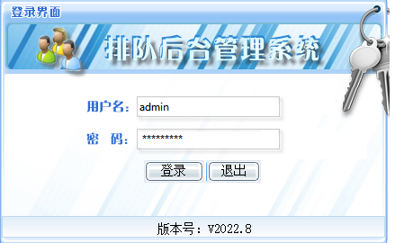 | 系统后台管理系统显示采用B/S架构（或者C/S架构），使管理平台与服务器相对分离，用户只需通过内部专用网登陆服务器端即可完成系统的内部管理。叫号客户端、服务程序、数字窗口叫号终端、信息发布终端、取号端等客户端程序采用C/S架构，确保数据通讯的实时准确。系统采用强大的MICROSOFT SQL SERVER 数据库，海量数据存储、强大的网络级数据共享能力，从而使综合管理系统具有强大的数据整合能力，为数据决策、数据统计和分析提供强有力的后盾。 | 1
总计 |  |  |  |  |  |  | 0
含税、含运费总价 |  |  |  |  |  |  | 0
售后服务体系
我司建立了完善的全国联保售后服务体系。公司秉持客户至上的原则，采用先进的技术，依靠受过专业培训、经验丰富的工程师，以充满热情与真诚的态度，努力为用户提供最佳的售后服务。 1.1、售后服务范围 产品交付后进入系统保修阶段，系统保修期为一年。在此期间，设备及集成系统中出现非人为引起的质量问题出现故障或不合格部分，使用方应向我司出具详细的书面报告，说明问题的细节情况。我方将负责免费检测、维修（更换配件、更换产品）及系统调试，直至正常运行。 由于使用方对设备不被授权的修改、不正确的使用造成的设备问题；由于战争、海啸、地震或其它不可抗因素所引起的故障或损伤等情况不在保修范围内 系统保修结束后，我公司将对该系统实施终身维护计划，对于由于工作人员操作不当等人为因素造成的系统损坏，我方将收取适当的费用予以维修及恢复，同时，对于客户日后提出的系统扩展等需求，我方将提供软件免费升级支持及提供最先进的技术解决方案。 1.2、 售后服务承诺 1. 从系统开通之日起的十年内，如用户需要，我司以优惠的价格提供设备的部件或相应的替换物。 2. 在接到维修请求后，2小时内给予回复。 4. 每周7天，每天24小时电话技术支持。 5. 对系统进行定期的检修、保养工作，并与用户进行沟通，定期开展技术交流活动，预防故障发生，保证系统的正常运行。 6. 当用户举行重要活动时，我方可提供必要的保障服务，如派人现场跟踪等。 7. 所有维修记录交用户的现场技术人员一份，并详细说明问题所在、解决办法及注意事项。 建立了定期对用户的访问制度，定期对设备进行维护，通过专业化的服务网络体系，主动了解用户的系统运行状况和满意程度，建立用户网络系统档案，有利于及时发现问题并提出建议.

